Sheet1
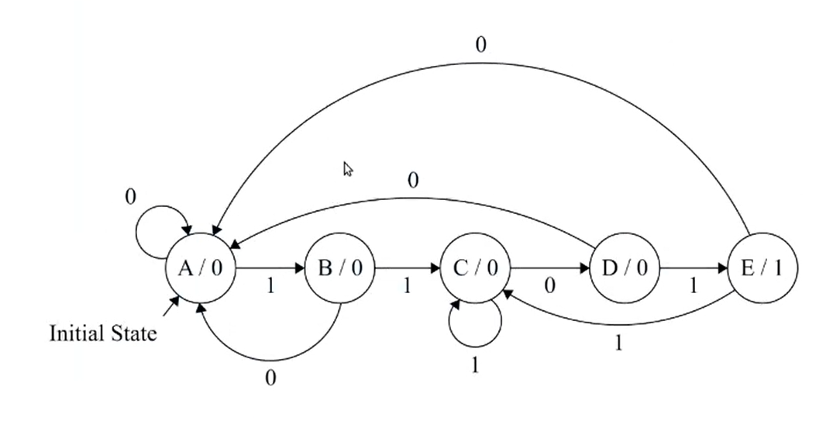
Tabla estado |  |  |  | Tabla Salida
Z(n) | X(n) |  | Z(n+1) | Z(n) |  | Z(n) = Estado Actual
000 ( A ) | 0 | 1 |  |  |  | Z(n+1) = Estado siguiente
001 ( B ) | 0 | 1 |  |  |  | X(n) = Entrada
010 ( C ) | 0 | 1
011 ( D ) | 0 | 1
100 ( E ) | 0 | 1 |  |  |  | n = 3

T1
Z(n) \ X (n) | 0 | 1 | Y(n)
000 ( A ) | 000 | 001 | 0
001 ( B ) | 000 | 010 | 0
010 ( C ) | 011 | 010 | 0
011 ( D ) | 000 | 100 | 0
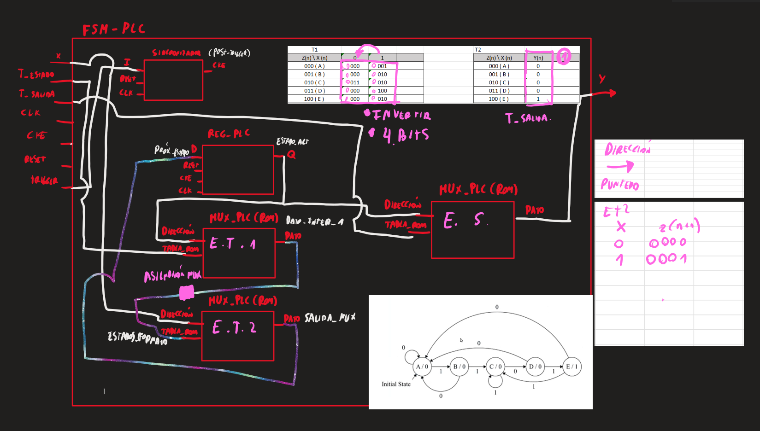
100 ( E ) | 000 | 010 | 1

T1 |  |  |  | T2
Z(n) \ X (n) | 0 | 1 |  | Z(n) \ X (n) | Y(n)
000 ( A ) | 000 | 001 |  | 000 ( A ) | 0
001 ( B ) | 000 | 010 |  | 001 ( B ) | 0
010 ( C ) | 011 | 010 |  | 010 ( C ) | 0
011 ( D ) | 000 | 100 |  | 011 ( D ) | 0 |  | T1 |  |  | T2
100 ( E ) | 000 | 010 |  | 100 ( E ) | 1 |  | Z(n) \ X (n) | 0 | 1 | Z(n) \ X (n) | Y(n)
 |  |  |  |  |  |  | 000 ( A ) | 000 | 001 | 000 ( A ) | 0
 |  |  |  |  |  |  | 001 ( B ) | 010 | 001 | 001 ( B ) | 0
 |  |  |  |  |  |  | 010 ( C ) | 000 | 011 | 010 ( C ) | 0
 |  |  |  |  |  |  | 011 ( D ) | 100 | 001 | 011 ( D ) | 0
 |  |  |  |  |  |  | 100 ( E ) | 101 | 001 | 100 ( E ) | 0
 |  |  |  |  |  |  | 101 (F) | 000 | 001 | 101 (F) | 1

 |  |  |  |  |  |  |  | 0001 | 0000
 |  |  |  |  |  |  |  | 0001 | 0010
 |  |  |  |  |  |  |  | 0011 | 0000
 |  |  |  |  |  |  |  | 0001 | 0100
 |  |  |  |  |  |  |  | 0001 | 0101
 |  |  |  |  |  |  |  | 0001 | 0000
 |  | T1 |  | T2
 |  | 0001 | 0000 | 0
 |  | 0010 | 0000 | 0
 |  | 0010 | 0011 | 0
 |  | 0100 | 0000 | 0
 |  | 0010 | 0000 | 1

 |  | 0001 0000
 |  | 0010 0000
 |  | 0010 0011
 |  | 0010 0000

